Historias de usuario
 | Fecha de inicio | Días
Registro login | 2022-09-09 | 8
Registro de invetario | 2022-09-09 | 7
Registro de hisotriales | 2022-09-19 | 8
Registro de los servicioa y repuestos | 2022-09-11 | 6
Registros del total de vehiculos | 2022-10-08 | 3
Realizar fiachejes para las citas | 2022-10-08 | 3
verificar el informe del panel para interactuar con el liente |  | 0
eliminar usuarios |  | 0
Registrar reporte compra |  | 0
Registro de reporte de servicio |  | 0
 |  |  |  |  |  |  |  | 1-10
Identificador (ID) de la Historia | Enunciado de la Historia | Alias | Iteración (Sprint) | Fecha de inicio | Fecha final | Días | Estado | Puntos Valor | Puntos Historia | ROI | Prioridad | Comentarios
HPAW1 | Como [clietne ], quiero [ acceder a la aplicación con mi codigo ], para poder [tener el acceso de manera segura de mis datos de mis vehiculos] | Login | Registro login | 2022-09-09 | 2022-09-17 | 8 | Finalizado | 8 | 7 | 1.1428571429 | Media
HPAW2 | Como [Cliente l], quiero [ver el inventario ], para poder [poder identificar que necesita mi vehiculo] | Inventario | Registro de invetario | 2022-09-09 | 2022-09-16 | 7 | Finalizado | 8 | 7 | 1.1428571429 | Media
HPAW3 | Como [Cliente ], quiero [ver el hisorial de fallas de mi vehiculo], para poder [ver quien , que puso y como lo reparo ] | Vehiculo | Registro de hisotriales | 2022-09-19 | 2022-09-27 | 8 | Finalizado | 8 | 8 | 1 | Media
HPAW4 | Como [cliente], quiero [ver mi orden del servicio ], para poder [ veirficar mi fechas de entrada y llegada de manera correlativo ] | Orden | Registro de los servicioa y repuestos | 2022-09-11 | 2022-09-17 | 6 | Finalizado | 10 | 8 | 1.25 | Alta
HPAW5 | Como [Cliente ], quiero [ver que tipo de tareas de mantenimiento se pondra a mi vehiculo ], para poder [saber si mi vehiculo tienes mas fallas y como lo estan solucionando de manera mas especifica y su demora ] | Compra | Registros del total de vehiculos | 2022-10-08 | 2022-10-11 | 3 | En progreso | 7 | 8 | 0.875 | Alta
HPAW6 | Como [cliente ], quiero [quiero ver mi fichaje para mi proximo cambio y poder reservar ,], para poder [o identificar de cuanto tiempo se va modificando los cambios de las repaciones ralizadas al vehiculo] | Fichaje | Realizar fiachejes para las citas | 2022-10-08 | 2022-10-11 | 3 | En progreso | 7 | 8 | 0.875 | Media
HPAW7 | Como [Administrador ], quiero [acceder con mi inicio de secion y verificar el estado de informe de todos los vehiculos ], para poder [ ver la oren de servico , orden de compra del servicio y el resumen de el cleinte especifico] | PANEL DE INFORME | verificar el informe del panel para interactuar con el liente |  |  | 0 | Sin empezar |  |  |  | Alta
HPAW8 | Como [Administrador ], quiero [eliminar cliente y agregar un nuevo cliente ], para poder [detener un nuevo servicio y controlar sus proximas reparaciones ] | Control | eliminar usuarios |  |  | 0 | Sin empezar |  |  |  | baja
HPAW9 | Como [empleado ], quiero [verificar que tipo de servico se esta proponiendo al cliente,acceder con mi codigo ], para poder [verificar en que tiempo debo de entregar al respectivo cliente ] | Verificaiones | Registrar reporte compra |  |  | 0 | Sin empezar |  |  |  | bja
HPAW10 | Como [empleado], quiero [avisar que otro tipo de fallo obtuvo agregar la nueva falla del vehiculo], para poder [crear el nuevo escenario del vehiculo] | Reporte | Registro de reporte de servicio |  |  | 0 | Sin empezar |  |  |  | baja

Diseño
 |  |  | Cargo
 | Menu |  | idCargo
 | idMenu |  | descripcion
 | descripcion |  | Estado(activo)
 | idMenuMayor |  | fechaRegistro
ingresa
obtiene
 | icono |  |  | CLIENTE |  |  | Vehiculo |  | Fichaje
 | controlador |  |  | id_cliente |  |  | id_placa |  | id_fichaje
 | paginaAccion |  | CargoMenu | Nombre_Apellido |  |  | Modelo |  | cambio_kms
 | Estado |  | idCargoMenu | Telefono |  |  | Color |  | fecha
 | fechaRegistro |  | idCargo | Direccion |  |  | Marca
 |  |  | idMenu | Institucion
 |  |  | Estado
USUARIO |  |  | fechaRegistro
idUsuario
nombre
correo
Registra
telefono |  | Categoria(
idRol |  | idCategoria int primary key identity(1,1),
urlFoto |  | descripcion varchar(50),
nombreFoto |  | esActivo bit,
clave |  | fechaRegistro datetime default getdate()
Estado(activo) |  | )
fechaRegistro

Registra
Crea
Asigna
 |  |  |  |  |  |  | Orden
 |  |  |  |  |  |  | id_orden |  | Compra
 | Servicio |  |  | Empleado |  | no | fecha_ingreso |  | id_compra
 | Id_Servicio |  |  | id_Empleado |  |  | fecha_entrega | no | Datos_cliente_vehiculo
 | Descripcion |  |  | Nombre |  |  | Estado_llanta |  | Descripcion_servicio
 | precio |  |  | Cargo |  |  | Nivel_combustible |  | cantidad
 |  |  |  | Disponible |  | si | Hora |  | precio

Ingresa almacen
 |  |  |  | create table ServiciosGenerales( | Repuesto |  | si
 |  |  |  | idServicio int primary key identity(1,1), | Id_repuesto
 |  |  |  | descripcion varchar(100), | descripcion_repuesto
 |  |  |  | idCategoria int references Categoria(idCategoria), | Precio
 |  | create table NumeroCorrelativo( |  | Unidad int,
 |  | idNumeroCorrelativo int primary key identity(1,1), |  | precio decimal(10,2), |  |  | Inventario
 |  | ultimoNumero int, |  | Estado bit, |  |  | descripcion
 |  | cantidadDigitos int, |  | fechaRegistro datetime default getdate()
 |  | gestion varchar(100), |  | )
 |  | fechaActualizacion datetime

 |  | use DBCompra |  | create table TipoDocumentoCompra(
 |  |  |  | idTipoDocumentoCompra int primary key identity(1,1),
 |  | go |  | descripcion varchar(50),
 |  |  |  | Estado bit,
 |  | create table Menu( |  | fechaRegistro datetime default getdate()
 |  | idMenu int primary key identity(1,1),
 |  | descripcion varchar(30),
 |  | idMenuMayor int references Menu(idMenu),
 |  | icono varchar(30),
 |  | controlador varchar(30),
 |  | paginaAccion varchar(30),
 |  | Estado bit,
 |  | fechaRegistro datetime default getdate()
 |  | )

Diseño del sistema
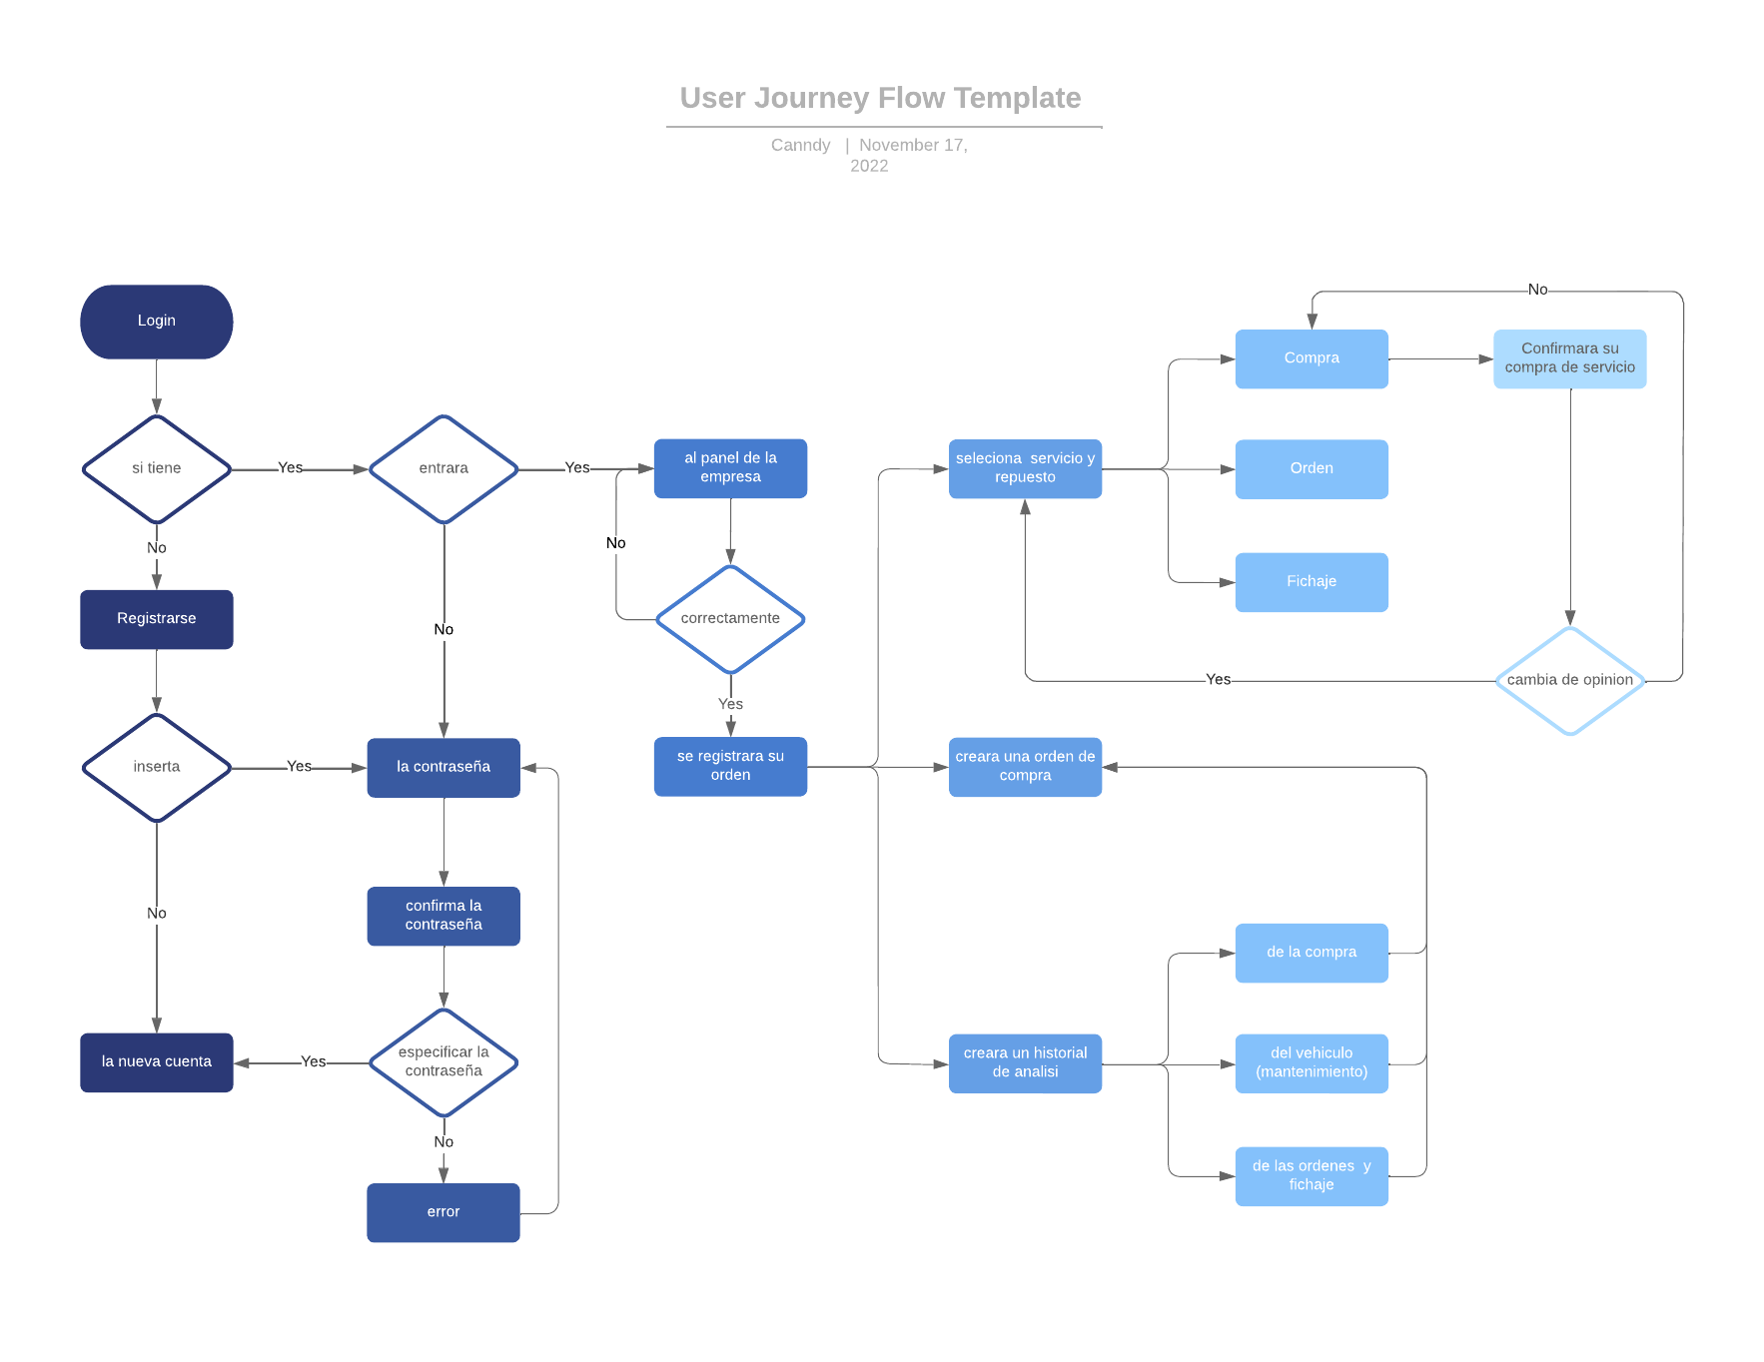

Hoja3
ingresa
obtiene
 | CLIENTE |  | Vehiculo |  |  | Fichaje
 | id_cliente |  | id_placa |  |  | id_fichaje
 | Nombre_Apellido |  | Modelo |  |  | cambio_kms
 | Telefono |  | Color |  |  | fecha
 | Direccion |  | Marca
 | Institucion

Registra
USUARIO
correo
contraseña
 |  |  |  |  |  |  | Orden
Registra
Crea
 |  |  |  |  |  |  | id_orden |  | Compra
Asigna
 | Servicio | Empleado |  |  | no |  | fecha_ingreso |  | id_compra
 | Id_Servicio | id_Empleado |  |  |  |  | fecha_entrega | no | Datos_cliente_vehiculo
 | Descripcion | Nombre |  |  |  |  | Estado_llanta |  | Descripcion_servicio
 | precio | Cargo |  |  |  |  | Nivel_combustible |  | cantidad
 |  | Disponible |  |  | si |  | Hora |  | precio

Ingresa almacen
 |  |  |  | Repuesto |  |  | si
 |  |  |  | Id_repuesto
 |  |  |  | descripcion_repuesto
 |  |  |  | Precio

 |  |  |  |  |  |  | Inventario
 |  |  |  |  |  |  | descripcion

